Tabelle1
Ergebnisse der Performance-Analyse

 | REPITITIONS: 30 | REPITITIONS: 30 | REPITITIONS: 5 | REPITITIONS: 100 | REPITITIONS: 30 | REPITITIONS: 30 | REPITITIONS: 30
 | SEARCH_TEXT: woman friend cat | SEARCH_TEXT: woman friend cat | SEARCH_TEXT: woman friend cat | SEARCH_TEXT: woman friend cat | SEARCH_TEXT: woman | SEARCH_TEXT: woman | SEARCH_TEXT: woman cat friend shoe cinema homework programming title long book hello result nice
 |  | rerun
<-- ausgeblendete Resultate
 | Average: 1026.1 ms | Average: 887.4 ms | Average: 941.0 ms | Average: 830.3 ms | Average: 841.0 ms | Average: 842.3 ms | Average: 1022.1 ms
 | Min: 992.0 ms | Min: 863.7 ms | Min: 856.6 ms | Min: 811.7 ms | Min: 816.1 ms | Min: 820.3 ms | Min: 985.2 ms
 | Max: 1313.6 ms | Max: 1175.1 ms | Max: 1203.4 ms | Max: 1158.9 ms | Max: 1135.4 ms | Max: 1170.1 ms | Max: 1370.9 ms

Durchsatz pro Sekunde: | 1.0261 | 0.8874 | 0.941 | 0.8303 | 0.841 | 0.8423 | 1.0221
Auf Textebene: | 92.349 | 79.866 | 84.69 | 74.727 | 75.69 | 75.807 | 91.989

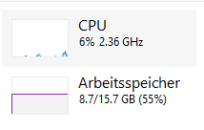
Auslastung Ruhezustand:

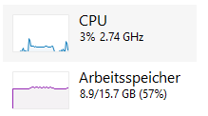
Auslastung während des Testlaufs: |  | max CPU-Auslastung: ca. 38%
 |  | avg: 17%
 |  | Auslastung steigt auf 3 logischen Prozessoren

 |  | subselection of 7 books

 | // vorgelagerte Methoden
 | 5.9094ms for collectDocs()
 | 0.105ms for parseSearchText()

 | // Methoden pro Text
 | 5.1535ms for findInText()
 | 14.2169ms for computeRelevance()
 | 51.063ms for findInDoc()
 | 0.1308ms for parseSearchText()

 | 2.8853ms for findInText()
 | 0.0523ms for computeRelevance()
 | 12.2152ms for findInDoc()
 | 0.0542ms for parseSearchText()

 | 0.7909ms for findInText()
 | 0.0416ms for computeRelevance()
 | 3.8743ms for findInDoc()
 | 0.0484ms for parseSearchText()

 | 1.4541ms for findInText()
 | 0.0391ms for computeRelevance()
 | 6.0745ms for findInDoc()
 | 0.1512ms for parseSearchText()

 | 2.1609ms for findInText()
 | 0.0808ms for computeRelevance()
 | 18.9687ms for findInDoc()
 | 0.0792ms for parseSearchText()

 | 1.1943ms for findInText()
 | 0.0485ms for computeRelevance()
 | 7.2863ms for findInDoc()
 | 0.1043ms for parseSearchText()

 | 3.2381ms for findInText()
 | 0.0581ms for computeRelevance()
 | 22.2053ms for findInDoc()

 | // Gesamtlaufzeit | // Gesamtlaufzeit für alle Texte | // Gesamtlaufzeit nach Parallelisierung mittels parallelStream()
 | 144.4421ms for findDocs() | 1491.0742ms for findDocs() | 503.6178ms for findDocs() | synchronized(): 785.8929ms for findDocs()
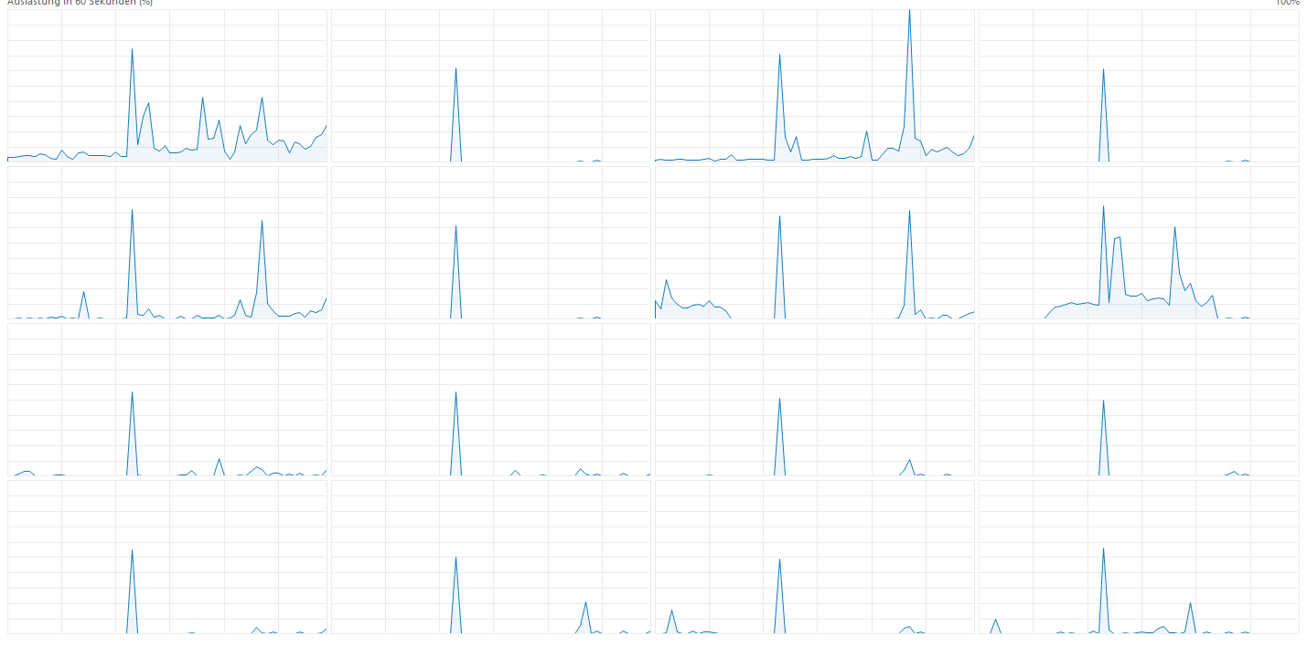

 | Testsergebnisse neu: | mit vielen Suchbegriffen:

<-- ausgeblendete Ergebnisse
 | Average: 226.7 ms | Average: 248.9 ms
 | Min: 190.7 ms | Min: 220.7 ms
 | Max: 499.5 ms | Max: 429.2 ms

 | Average: 887.4 ms | Average: 1022.1 ms
 | Min: 863.7 ms | Min: 985.2 ms
 | Max: 1175.1 ms | Max: 1370.9 ms

Speedup: | 3.9144243494 | 4.1064684612

